Estadísticas
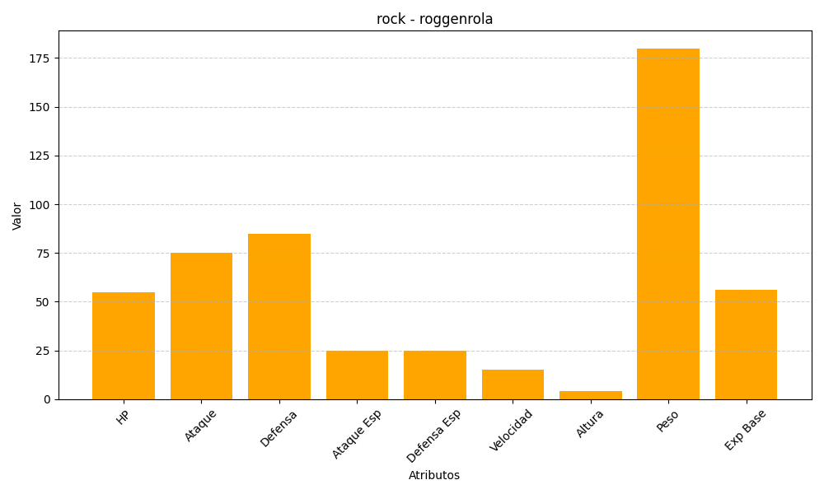
ID | Nombre | Tipo | HP | Ataque | Defensa | Ataque Especial | Defensa Especial | Velocidad | Altura | Peso | Experiencia Base
524 | roggenrola | rock | 55 | 75 | 85 | 25 | 25 | 15 | 4 | 180 | 56

